Info
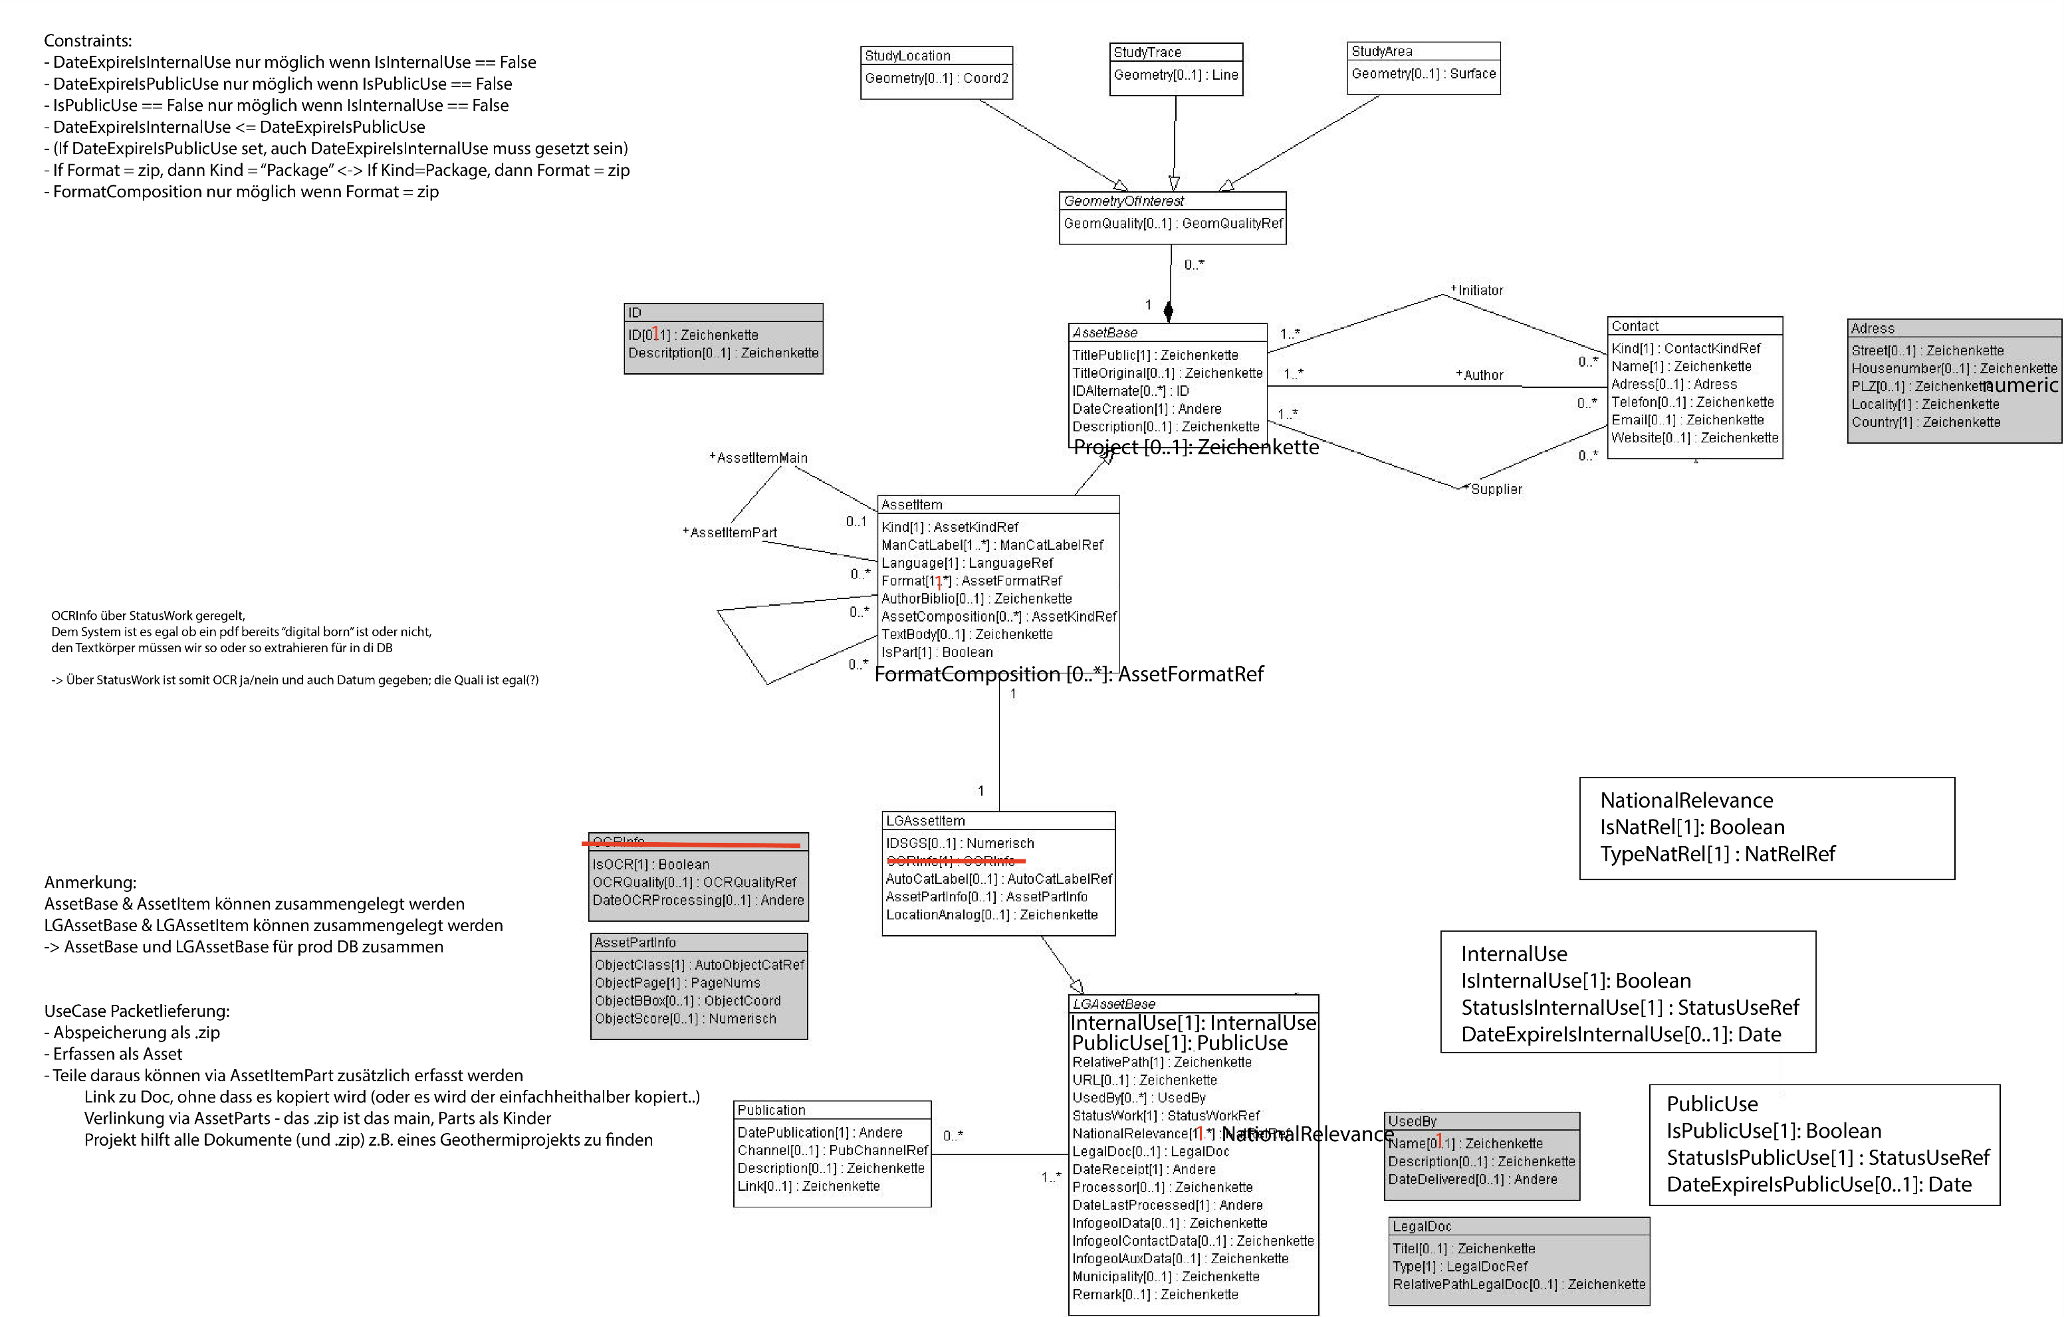
DM GeolAssets V1
DM LG GeolAssets V1
Wertekataloge für das Datenmodell GeolAssets und dessen Erweiterung LG_GeolAssets für die Landesgeologie

rote Arbeitsblätter | Werte aus: | GeolAssets_V1
grüne Arbeitsblätter | Werte aus: | LG_GeolAssets_V1

✓
Hinweise
Für sämtliche Objekte jeder Klasse wird eine UUID erzeugt
Die UUID der Objekte der Klasse "AssetItem" ersetzt die InfoGeol-Nr.
? Soll das Projct in die Basisklasse oder in die LG-Klasse?
✓
Die grau hinterlegten rechecke im UML-Diagramm stellen STRUCTUREs dar, die komplexe Datentypen abbilden

✓

✓

✓

✓
✓

✓

✓

✓
✓
✓
✓

Changes
email: Joël 23.2.2022
Betreff: FW: Notizen: Schnittstellen geolAssets-swissgeol-DMAssets
[...]
Datenbank:
- Datenbank API PostGIS für QGIS & FME auf Basis Datenmodell Assets.
- Datenmodell Assets, Anpassungen besprochen (folgt in Doc, ToDo 2).
- Datenmodell constraints für Restriction einbauen (ToDo 3)
- Lambda-IT & Opengis -> Meeting zusammen
[...]
email: Sabine 28.2.2022
Betreff: DM-Assets - AssetPartInfo
[...]
Deshalb mein Vorschlag:
AssetPartInfo umbenennen nach à AssetObjectInfo
dann ist auch sofort die Beziehung mit seinen Struktur-Attributen ObjectClass, ObjectPage etc. erkennbar
PathtoImage umbenennen nach à ObjectPath
[...]
✓

email: Joël 23.2.2022
Betreff: AW: Weiterer Change Request Datenmodell Asset | Restriktion neu Nutzung (Intern & Public)
[...]
Anpassungen Datenmodell Asset:
Die drei Attribute IsRestricted, StatusIsRestricted und DateRestricted werden ersetzt durch folgende Attribute. Die Werteliste StatusIsRestrictedRef bleibt im Inhalt gleich.
IsInternalUse[1]: Boolean
StatusInternalUse [1] : StatusIsRestrictedRef (Name der Werteliste kann unbenannt werden)
ExpireDateInternalUse [0..1]: Date
Constraint: ExpireDateInternalUse only possible when InternalUse == False
IsPublicUse [1]: Boolean
StatusPublicUse [1]: StatusIsRestrictedRef (Name der Werteliste kann unbenannt werden)
ExpireDatePublicUse [0..1]: Date
Constraint: ExpireDatePublicUse only possible when PublicUse == False
Constraint: PublicUse == True only possible when InternalUse == True
Definitionen (müssen wir noch im Detail ausarbeiten, InternalUse ist Ctrl+C von Roland):
IsInternalUse == True (frei): Frei heisst hier, dass ein Bezug zu Bund, Kanton, Gemeinde, SBB ggf. noch BLS vorliegt (= öffentliche Daten, von Bund, Kantonen, Gemeinden oder SBB in Auftrag gegeben/finanziert, bewilligt oder subventioniert [z.B. Geothermie]). Die Daten können für swisstopo intern (auch Projekte) frei weiterverwendet werden, ohne Nachfrage beim Rechteinhaber.
IsInternalUse == False (gesperrt): Gesperrt bedeutet hier, dass kein Bezug zur öffentlichen Hand besteht (= private Daten, von Privaten in Auftrag gegeben und finanziert; dies sind Private, Nagra, Privatbahnen, Universitäten, etc.). Die Nagra taucht hier auf, weil sie die Daten per Bundesgesetz zwar abgeben muss, die Nutzung und die Publikation aber nicht gesetzlich geregelt ist und zwischen Bund und Nagra separat vereinbart werden muss. Als Spezialfall soll die Nagra der Einfachheit halber als Privater betrachtet werden. Bei den privaten Daten muss swisstopo jeweils bei Bedarf eine separate Nutzungsvereinbarung abschliessen.
IsPublicUse == True (frei): Swisstopo darf (bzw. muss z.B. bei Geothermie) die Daten publizieren (Metadaten + Originalfiles)
IsPublicUse == False (gesperrt): Swisstopo darf die Daten nicht publizieren (ggf. dürfen Metadaten publiziert werden – ob dieser Aufwand betrieben werden soll, sei mal dahingestellt).
Allgemeine Bemerkungen/offene Punkte:
Über das Naming der Attribute können wir diskutieren 😉 – ich habe versucht die Formulierungen als «Positiv-Fragen» zu Formulieren und auf das Wort Restriktion zu verzichten.
Braucht es in beiden Fällen eine Möglichkeit eines ExpireDate?
Wollen wir die beiden Nutzungsrechte als Structure angeben (rein DM technisch), Inhaltlich ist dies m.E. egal?
Ggf. sind weitere Constraints evtl. nötig. Z.B. bei den ExpireDates ist es u.U nicht sinnvoll, dass das ExpireDatePublicUse anders sein soll als das ExpireDateInternalUse. Umgekehrt kann dies aber durchaus der Fall sein.
Die Definitionen müssen wir einfach, klar und deutlich Formulieren, damit keine Wiedersprüche möglich sind
Die Restriktion aus InfoGeol entspricht dem IsPublicUse, wobei es wahrscheinlich in über 80% der Fälle (persönliche Annahme) auch gleich der IsInternalUse entspricht.
[...]

✓

✓

email: Joël 3.3.2022
Betreff: RE: Anpassungen DMAsset
[...]
Hi Nils,
Danke für die schnelle Umsetzung!
Mir sind folgende Unstimmigkeiten aufgefallen:
FormatComposition[1..*]
NationalRelevance[1]: NatRel
NatRel
IsNatRel[1] : Boolean TypeNatRel[0..*]: NatRelRef
StatusUse[1]: StatusPackageUseRef -> streichen, ist m.E. mit InternalUse & PublicUse abgedeckt.
AutoCat: AutoCatLabel[1]: AutoCatLabelRef -> da würde ich eine 1 Setzten, gleicher Grund wie wir bei ID und Usedby hatten. Das 0..1 ist über die Struktur geregelt.
Scores sind definiert als float() in range 0 to 1, stimmt das?
Zu deinen Fragen, ich denke «Project[0..1]: Zeichenkette» kannst du gut in AssetItem nehmen. Dies ist ja etwas, was auch gegen aussen Kommuniziert wird, z.B. ein Geothermieprojekt o.ä.
Zur Reihenfolge: Ich würde lediglich darauf achten, dass +/- ähnliche Attribute etwas Gruppiert sind und alles was InfoGeol betrifft am Ende steht.
@Sabine.Brodhag@swisstopo.ch: Kannstu du auch nochmals im Detail schauen, ob ich wirklich alle Unstimmigkeiten erwischt habe?
Gruss,
Joël

email: Joël 18.3.2022
Betreff: AW: DM-Assets
[...]
GeolAssets_V2
https://github.com/swissgeol/dmAssets/blob/work220314_on/src/GeolAssets_V2.ili
Frage: Constraint Zeile 91 : «Wenn Kind == report, TitlePublic muss gesetzt sein». Sowohl Kind als TitlePublic sind oben als Mandatory angegeben. Doppelt gemoppelt?
Anmerkung: Constraint Zeile 95: «Wenn IsExtract gesetzt, dann darf Kind nicht ‘report’ oder ‘package’ sein». Ich denke report darf es sein, da ja ein Packet (zip) mit mehreren Reports als package kommt, dann kann aber immer noch ein report erfasst werden, welcher dann ein extract aus package ist. Ich würde dies nur auf [..] darf nicht ‘package’ sein, einschränken.
Anmerkung: Constraint Zeile 196: «Wenn das AssetPart ein Extrakt ist, muss das übergeordnete AssetMain das Kind == "report" haben oder es darf kein Extrakt sein und das übergeordnete AssetMain ist ein "package"». Ich denke, das übergeordnete AssetMain darf alles sein. Es kann sowohl ein Extrakt aus einem Package sein oder aus irgendetwas anderem. Es könnte ja auch ein Teil einer grossen Karten sein (Bild), oder Aussschnitt aus einem Log, Messreihe etc. Ich denke diesen Constraint kann weggelassen werden?
LG_ GeolAssets_V2
https://github.com/swissgeol/dmAssets/blob/work220314_on/src/LG_GeolAssets_V2.ili
>OK Korrektur: Struktur NationalRelevance (ab Zeile 24): TypeNatRel sollte [1..*] sein? Es kann ja aus mehreren Gründen NatRel sein. [Es war auch in meinem KorrekturExcel falsch, ich hatte es damals nur im Mail erwähnt, dass es [1..*] sein sollte] > Korrektur auf 0..*
>OK Korrektur: Struktur StatusWork (ab Zeile 35): StatusWorkDate sollte m.E. auch [1], also Mandatory sein. > MANDATORY ergänzt
>OK Korrektur: Struktur AutoCat (ab Zeile 46): Beide [1] - Mandatory, sonst kannst du ein ein AutoCatLabel erfassen nur mit Score o.ä. > MANDATORY ergänzt
Frage: Struktur PathtoFile (ab Zeile 87): Wofür brauchst du die?
>OK Korrektur: Struktur ObjectClass (ab Zeile 95): PathtoImage ist [1] nicht [1..*]. Wir sind hier ja auf Objekt-Stufe, d.h. jedes Objekt wird eigenständig erfasst. Ein Objekt kann nicht auf mehreren Seiten liegen, da der das Modell Seite für Seite nach Objekten detektiert. > STRUCTURE gelöscht und durchMANDATORY TEXT ersetzt
>OK Frage: Struktur TestDesc (ab Zeile 129): Scheint ein dummy zu sein? > Structure gelöscht
Frage: Beschreibung Attribut RelativePath (Zeile 193): Warum ist die inkl. Dateiendung und Beispiele so wichtig? Hier wollen wir doch einfach einen «Link» ins Filesystem/S3 o.ä. zum Objekt. In der Applikation ist dies ja dann kein «Sichtbares Feld» > Ja, aber aus meiner Sicht brauchst du den vollständigen Pfdad zum File. Und dazugehört die File-Endung.
>OK Anmerkung: Constraints ab Zeile 233: Du hast da noch etwas gnusch mit den Beschreibungen und Attributwerten zw. Expire und Availability. Die Constraints selber scheinen m.E. aber zu stimmen. > Kommentare bzw. Beschreibung angepasst
GeolAssetsCatalogues_V2
https://github.com/swissgeol/dmAssets/blob/work220314_on/src/GeolAssetsCatalogues_V2.ili
LG_GeolAssetsCatalogues_V2
https://github.com/swissgeol/dmAssets/blob/work220314_on/src/LG_GeolAssetsCatalogues_V2.ili
Wertelisten für GeolAssetsCatalogues_V2
https://github.com/swissgeol/dmAssets/blob/work220314_on/src/GeolAssetsCatalogues_V2_export_220317_00.xml
>OK Korrektur: AutoCatLabel: Wert other (Andere) fehlt (siehe bereits letztes .xlsx Korrekturfile von mir) > Wert ergänzt
>OK Korrektur: AutoCatItem: Wert Geological Section fehlt (siehe bereits letztes .xlsx Korrekturfile von mir) > Wert ergänzt
Wertelisten für LG_GeolAssetsCatalogues_V2
https://github.com/swissgeol/dmAssets/blob/work220314_on/src/LG_GeolAssetsCatalogues_V2_export_220317_00.xml
Da sind die gleichen Attributwerte drin, wie oben. Die Attributwertelisten zu den Attributen der Klasse AssetItem kann ich nirgends finden.
Werte in xlsx:
Siehe Anhang
AssetFromatItem, AssetKindItem, ContactKind, GeomQualityItem, LanguageItem, MantCatLabel sind leer
AutoCatLabel hat den gleichen Fehler wie oben bereits beschreiben, other fehlt.
AutoCatItem hat den gleichen Fehler wie oben bereits beschreiben, geolocial section fehlt.

